(様式1)出展申込書
【様式1】
広島観光商品展示商談会2026 出展申込書

 |  |  |  |  |  | 申込日： | 2025年 月 日（ ）

提出先 ： 広島観光商品展示商談会2026事務局 E-mail ： hit-tenjikai@bsec.jp

◆出展者情報
ふりがな
社名・団体名
住所

ふりがな
担当者氏名
部署名
TEL |  |  |  |  | FAX
E-mail

掲載名
※来場者に配布する資料に掲載する出展名称をご記入ください。社名団体名の他、ブランド名等でも構いません。

◆出展お申込 ※□内に✓をご記入ください。
ブース出展 |  | 申し込む |  | ※お申し込みの場合は、下記「ブース出展内容」をご記入ください
チラシ出展 |  | 申し込む |  | ※お申し込みの場合は、下記「チラシ出展内容」をご記入ください
プレゼン登壇 |  | 申し込む |  | ※お申し込みの場合は、下記「プレゼン出展内容」をご記入ください
モニターツアー |  | 申し込む |  | ※お申し込みの場合は、別シート（様式4）モニターツアー詳細にご記入ください

◆出展社パス
希望数 |  | 枚
※出展ブースの対応者の人数分の枚数を記入してください。
（例）出展ブース対応者が3名の場合は、「3」枚と記入

◆ブース出展内容 （ブース出展をお申し込みの場合、ご記入ください）
希望小間数 |  | 小間 | ※レイアウト及び出展者数の関係でご希望に添えない可能性があります。
出展商品（プロダクト）名 |  |  |  |  |  | 英語対応 の可否 | 最少催行 人数 | 受入最大 可能人数

※来場者へ配布する資料などに記載します。長すぎる名称は事務局の判断で短くする場合があります。
※来場者へ配布する資料への表示は2商品までですが、出展商品数に制限はありません。
※出展希望が多い場合は抽選となります。
※ブース出展お申し込みの場合は、別シート(様式2～3)の必要事項もご記入ください。

◆チラシ出展内容 （チラシ出展をお申し込みの場合、ご記入ください）
Ｎｏ． | サイズ |  | 枚数 |  | チラシ・ポスター名称
設置チラシ1
設置チラシ2
掲示ポスター1 |  |  | 1枚
 | チラシはA4/B4サイズまでです。1種類当たり50枚から150枚までを目安としてください。

※□内に✓をご記入ください。
搬入方法 |  | 当日自社搬入 |  |  | 事前送付
搬出方法 |  | 当日自社搬出 |  |  | 事務局による返送（着払い） |  | 事務局で破棄
返送先住所

◆プレゼン出展内容 （プレゼン出展をお申し込みの場合、ご記入ください）
プレゼンタイトル
登壇者名
登壇者所属、肩書
※1枠15分。交代、準備時間含む。
※出展希望が多い場合、抽選となります。

提出期限/ 2025年12月21日(日)

(様式4)モニターツアー設定書
任意提出
【様式４】
出展番号●● |  |  |  | 小間番号 ●● | ←事務局記入欄
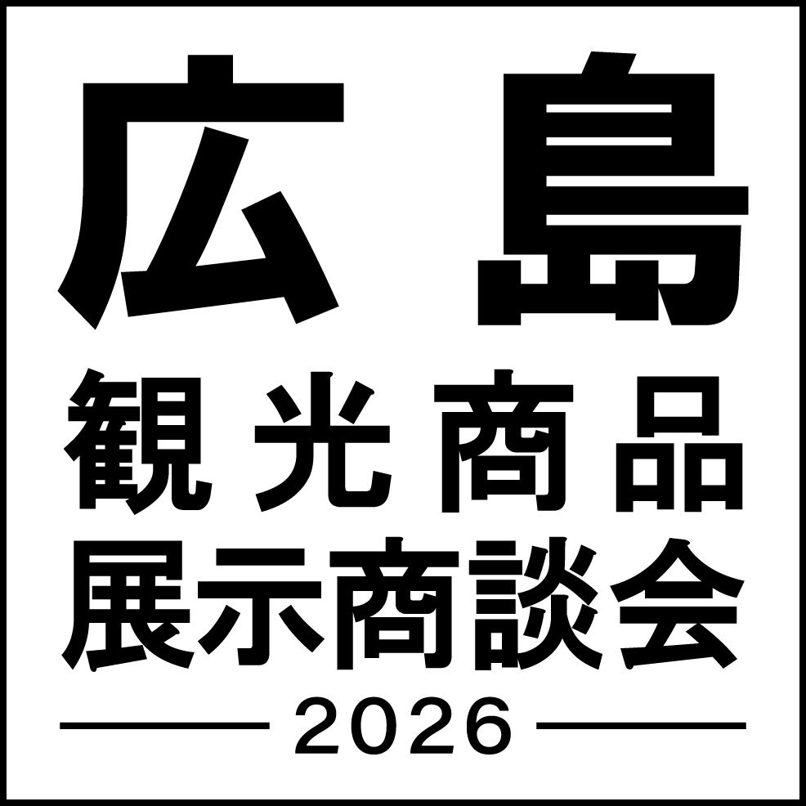 | 広島観光商品展示商談会2026 モニターツアー
事業者名

プロダクト名

コンテンツ の紹介 （概要、行程など） |  |  | 画像貼り付け

モニター実施日 |  | 申込み締切日
集合時間 |  | 正規販売予定料金
解散時間 |  | 体験モニター料金
集合場所 |  | 体験モニター料金に含まれるもの
住所
交通アクセス |  | 体験モニター キャンセル規定

駐車場 |  | 申込み方法 ※事業者で集約ください |  | ↓その他の内容を記載ください
駐車場備考 |  | 申込み連絡先 ※上記方法の連絡先を記入ください
最少催行人員 |  | サイト
最大受入人員 |  | 備考
言語対応
ターゲット層

【記入例】(様式4)モニターツアー設定書
任意提出
【様式４】
出展番号●● |  |  |  | 小間番号 ●● | ←事務局記入欄
 | 広島観光商品展示商談会2026 モニターツアー
事業者名 | JTB八丁堀支店

プロダクト名 | 尾道千光寺公園 瀬戸内しまなみ海道 1日ガイド付きバスツアー

コンテンツ の紹介 （概要、行程など） | 広島駅発着のの尾道としまなみを巡るガイド付きのバスツアーです。 各観光地ではガイドが英語でご案内します。 ＊＊＊おすすめポイント＊＊＊ ・バスツアーで効率的に観光を楽しめます！ ・観光地を英語でご案内！ ・荷物はバスに預けて、手ぶらで観光できます！ 【行程】 9:00AM JR広島駅出発 ・尾道ロープウェイ ・尾道頂上展望台PEAK ・千光寺 ・尾道商店街（自由昼食） ・耕三寺博物館/未来心の丘 4:30PM JR尾道駅（下車希望ありの場合） 6:00PM JR広島駅到着 ※昼食は含まれません |  | 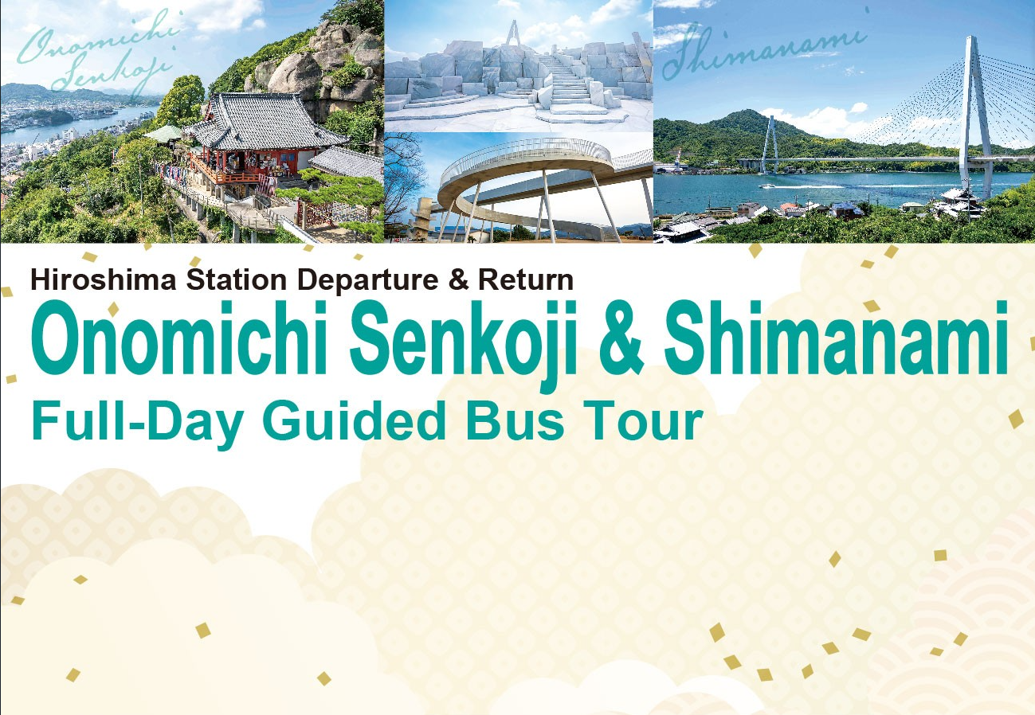 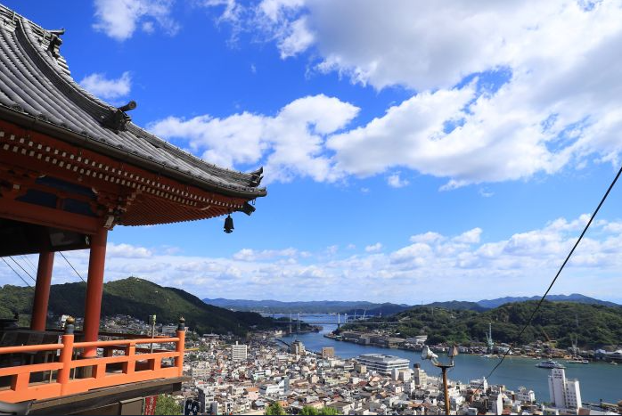 画像貼り付け

モニター実施日 | 2026年2月26日（木） | 申込み締切日 | 2026年2月13日（金） 15時まで
集合時間 | 8:45:00 | 正規販売予定料金 | おひとり20,000円
解散時間 | 18:00:00 | 体験モニター料金 | おひとり10,000円
集合場所 | JR広島駅新幹線改札口 | 体験モニター料金に含まれるもの | ・出発～解散までの交通 ・入場・観光／尾道ロープウェイ、耕三寺博物館/未来心の丘 ・添乗員（英語対応） ・保険
住所 | 広島市南区松原町2番37号
交通アクセス | 山陽新幹線／東京より約4時間、大阪より約2時間 広島市街地より路面電車で20～30分、到着後新幹線口まで徒歩約1分 | 体験モニター キャンセル規定 | 開催日時より0 時間前以降のキャンセルは100% 開催日時より0 時間前以降のキャンセルは50% 開催日時より1 日前以降のキャンセルは40% 開催日時より7 日前以降のキャンセルは30% 開催日時より10 日前以降のキャンセルは20%

駐車場 | なし | 申込み方法 ※事業者で集約ください |  | ↓その他の内容を記載ください
駐車場備考 | 周辺の有料駐車場をご利用ください | 申込み連絡先 ※上記方法の連絡先を記入ください | メールアドレス：×××＠×××.com 申込みフォーム：https://●●forms.●● ※メールか申込みフォームのいずれかよりお申込みください。
最少催行人員 | 1 | サイト | https://discover-chushi-japan.com/ja/
最大受入人員 | 45 | 備考 | メールでお申込みの場合は下記の事項をご連絡ください。 ①氏名（フルネーム） ②事業者名 ③メールアドレス ④当日連絡が取れる携帯電話番号 ⑤当日の降車場所（広島駅or尾道駅） ※お申込みいただいた方には後日担当者から詳細のご案内をメールでお送りいたします。
言語対応 | 日本語、英語
ターゲット層 | 全ての訪日外国人

(様式5)ブース出展荷物シート
【様式5】
広島観光商品展示商談会2026 <ブース出展>

お届け先
〒732-0816
広島市南区比治山本町16-31 広島産業会館西展示館
「広島観光商品展示商談会2026」宛

ご依頼主
社名・団体名
住 所
担当者名 |  |  | 連絡先
小口数 |  | 個 | 着 日 | 令和8年2月24日(火) 午後14時から16時 必着
展示場所 | 広島産業会館西展示館 第２・３展示場 出展ブース
備 考

